상품제안서
레빗 UX07N USB메모리 3.0 (16~256G) | 상품코드: F22666

 |  |  |  |  |  |  | 02-412-0044 | www.easy1.co.kr
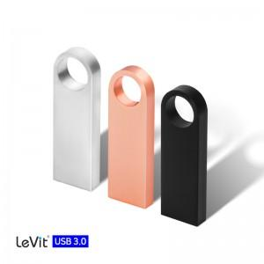

【상세/제작정보】 | ★기본수량 이상 레이저 각인비 무료지원

【인쇄/포장옵션】 | 레이저 / 포장지포장

【공급단가】 | 수량 | 100~ | 300~ | 500~ | 1,000~ | 3,000~
*VAT별도 | 16G | 6,150원 | 6,050원 | 5,910원 | 5,760원 | 5,660원
 | 32G | 7,690원 | 7,570원 | 7,380원 | 7,200원 | 7,080원
 | 64G | 7,950원 | 7,820원 | 7,630원 | 7,440원 | 7,310원
 | 128G | 17,950원 | 17,660원 | 17,230원 | 16,800원 | 16,510원

【상품 URL】 | https://dev.easy1.co.kr:443/src/goods_detail.php?gdno=22666

